Hatlar
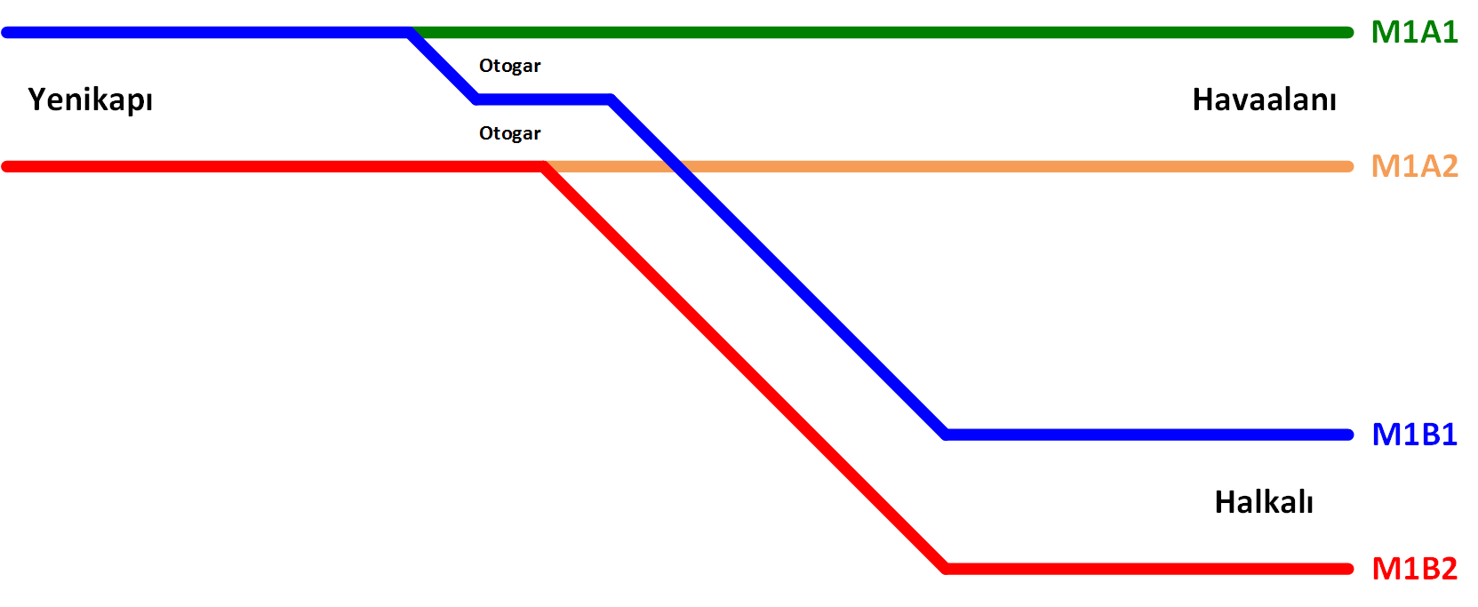

Hat Adı | Hat Açıklaması | Baş [m] | Son [m]
M1B1 | Yenikapı - Otogar - Kirazlı - Halkalı Hattı (Yenikapı Yönü) | 0 | 14330
M1B2 | Yenikapı - Otogar - Kirazlı - Halkalı Hattı (Halkalı Yönü) | 0 | 14300
M1A1 | Otogar - Havaalanı Hattı (Yenikapı Yönü) (Yenikapı - Otogar arası M1B1 hattı verileri kullanılacaktır) | 8035.94 | 19935
M1A2 | Otogar - Havaalanı Hattı (Havaalanı Yönü) (Yenikapı - Otogar arası M1B2 hattı verileri kullanılacaktır) | 8443.19 | 19940

Sayfa | İçerik
İstasyon ve Makaslar | Hatlar üzerinde bulunan istasyon ve makasların konumlarının hesaplanması
TrackDatabase | Hat haritasında olacak hat blokları tablosu
TrackTypeDatabase | Hat haritasında olacak hat bloğu tipleri tablosu
StoppingPointTypeDatabase | Hat haritasında olacak duruş noktası tipleri tablosu
SwitchDatabase | Hat haritasında olacak makaslar tablosu
AAA-BBB | AAA istasyon ile BBB istasyonu arasındaki bölgenin şematik çizimi ve o bölgenin hat haritası

Eğim (Yeni)
M1B1 |  |  | M1A1 |  |  | M1B2 |  |  | M1A2 |  |  | Depo
Baş [m] | Eğim [%] | Yükselti [m] | Baş [m] | Eğim [%] | Yükselti [m] | Baş [m] | Eğim [%] | Yükselti [m] | Baş [m] | Eğim [%] | Yükselti [m] | Baş [m] | Eğim [%] | Yükselti [m]
0.000 | -0.250 | -9.146 | 8035.940 | -0.967 | 44.825 | 0.000 | -0.250 | -9.153 | 8443.190 | 0.000 | 45.500 | 8432.560 | 0.000 | 44.687
336.020 | 1.767 | -9.986 | 8046.170 | -0.200 | 44.726 | 338.880 | 1.733 | -10.000 | 8558.380 | -1.133 | 45.500
 | M1B1 |  | M1B2 |  | M1A1 |  | M1A2
0.000 | -9.146 | 0.000 | -9.153 | 8035.940 | 44.825 | 8443.190 | 45.500
336.020 | -9.986 | 338.880 | -10.000 | 8046.170 | 44.726 | 8558.380 | 45.500
438.790 | -8.170 | 440.535 | -8.239 | 8484.690 | 43.849 | 8590.310 | 45.138
541.560 | -4.282 | 542.190 | -4.460 | 8517.930 | 43.871 | 8622.240 | 44.414
724.240 | 6.313 | 730.500 | 6.274 | 8551.170 | 43.982 | 8644.810 | 43.647
742.590 | 7.035 | 749.415 | 7.005 | 8678.030 | 44.743 | 8709.395 | 42.915
760.940 | 7.414 | 768.330 | 7.390 | 8700.130 | 44.846 | 8773.980 | 43.647
957.810 | 7.808 | 966.430 | 7.786 | 8722.230 | 44.920 | 8821.100 | 45.249
1002.935 | 8.033 | 1010.040 | 8.004 | 8904.810 | 45.285 | 8917.680 | 46.343
1048.060 | 8.394 | 1053.650 | 8.353 | 8952.460 | 44.840 | 9014.260 | 45.249
1194.200 | 10.002 | 1206.060 | 10.029 | 9000.110 | 43.856 | 9302.150 | 35.461
1213.330 | 10.193 | 1224.370 | 10.212 | 9288.300 | 34.634 | 9384.305 | 33.544
1232.460 | 10.366 | 1242.680 | 10.377 | 9366.515 | 32.913 | 9466.460 | 32.503
1583.420 | 13.173 | 1593.190 | 13.181 | 9444.730 | 31.974 | 9916.800 | 31.603
1615.150 | 13.353 | 1624.230 | 13.357 | 9932.860 | 30.998 | 9932.365 | 31.587
1646.880 | 13.459 | 1655.270 | 13.461 | 9948.715 | 30.982 | 9947.930 | 31.587
1922.840 | 13.735 | 1846.140 | 13.651 | 9964.570 | 30.982 | 10713.280 | 32.352
1964.605 | 14.013 | 1929.680 | 14.209 | 10698.960 | 31.717 | 10761.020 | 31.875
2006.370 | 14.528 | 2013.220 | 15.239 | 10746.145 | 31.245 | 10808.760 | 30.872
2420.120 | 21.976 | 2449.060 | 23.084 | 10793.330 | 30.254 | 10913.950 | 27.506
2460.635 | 22.894 | 2479.655 | 23.777 | 10904.800 | 26.687 | 10973.165 | 26.105
2501.150 | 24.001 | 2510.250 | 24.614 | 10962.780 | 25.314 | 11032.380 | 25.197
2707.310 | 30.599 | 2713.400 | 31.114 | 11020.760 | 24.426 | 11513.540 | 21.829
2732.280 | 31.165 | 2739.540 | 31.707 | 11499.880 | 21.072 | 11550.560 | 21.804
2757.250 | 31.498 | 2765.680 | 32.055 | 11537.580 | 21.046 | 11587.580 | 22.014
2874.420 | 31.966 | 2879.520 | 32.511 | 11575.280 | 21.260 | 11770.550 | 24.210
2917.425 | 32.511 | 2923.675 | 33.070 | 11759.440 | 23.470 | 11803.225 | 24.416
2960.430 | 33.428 | 2967.830 | 34.012 | 11792.800 | 23.681 | 11835.900 | 24.438
3384.550 | 46.152 | 3384.130 | 46.501 | 11826.160 | 23.704 | 11976.640 | 23.735
3419.970 | 47.037 | 3421.390 | 47.433 | 11970.060 | 22.984 | 11992.245 | 23.672
3455.390 | 47.746 | 3458.650 | 48.178 | 11983.530 | 22.930 | 12007.850 | 23.625
3753.510 | 52.218 | 3758.730 | 52.679 | 11997.000 | 22.890 | 12407.510 | 22.826
3805.395 | 53.394 | 3812.105 | 53.889 | 12397.190 | 22.089 | 12468.460 | 22.196
3857.280 | 54.968 | 3865.480 | 55.508 | 12458.255 | 21.459 | 12529.410 | 21.058
4142.650 | 65.812 | 4143.790 | 66.084 | 12519.320 | 20.319 | 12762.030 | 14.778
4185.155 | 66.903 | 4187.725 | 67.211 | 12738.790 | 14.393 | 12900.805 | 12.373
4227.660 | 67.469 | 4231.660 | 67.797 | 12893.845 | 11.706 | 13039.580 | 11.308
4327.250 | 67.569 | 4328.170 | 67.894 | 13048.900 | 10.517 | 13257.930 | 11.745
4360.810 | 67.905 | 4361.650 | 68.228 | 13254.280 | 10.927 | 13307.320 | 12.173
4394.370 | 68.542 | 4395.130 | 68.865 | 13302.640 | 11.347 | 13356.710 | 12.930
4863.340 | 81.673 | 4869.390 | 82.144 | 13351.000 | 12.088 | 14253.760 | 32.666
4886.685 | 82.249 | 4893.400 | 82.736 | 14248.660 | 31.836 | 14303.040 | 33.421
4910.030 | 82.747 | 4917.410 | 83.248 | 14297.835 | 32.590 | 14352.320 | 33.848
5221.180 | 88.348 | 5227.960 | 88.838 | 14347.010 | 33.017 | 14516.130 | 34.176
5269.610 | 88.590 | 5277.375 | 89.085 | 14509.550 | 33.342 | 14567.505 | 33.662
5318.040 | 88.203 | 5326.790 | 88.690 | 14560.935 | 32.828 | 14618.880 | 32.532
5376.380 | 86.977 | 5378.070 | 87.613 | 14612.320 | 31.697 | 14858.490 | 24.385
5422.515 | 86.301 | 5427.265 | 86.891 | 14847.900 | 23.688 | 14933.610 | 22.633
5468.650 | 85.916 | 5476.460 | 86.482 | 14926.725 | 21.849 | 15008.730 | 21.681
5814.020 | 85.226 | 5817.660 | 85.799 | 15005.550 | 20.850 | 15654.180 | 20.390
...
438.790 | 3.783 | -8.170 | 8484.690 | 0.067 | 43.849 | 440.535 | 3.717 | -8.239 | 8590.310 | -2.267 | 45.138
541.560 | 5.800 | -4.282 | 8517.930 | 0.333 | 43.871 | 542.190 | 5.700 | -4.460 | 8622.240 | -3.400 | 44.414
724.240 | 3.933 | 6.313 | 8551.170 | 0.600 | 43.982 | 730.500 | 3.867 | 6.274 | 8644.810 | -1.133 | 43.647
742.590 | 2.067 | 7.035 | 8678.030 | 0.467 | 44.743 | 749.415 | 2.033 | 7.005 | 8709.395 | 1.133 | 42.915
760.940 | 0.200 | 7.414 | 8700.130 | 0.333 | 44.846 | 768.330 | 0.200 | 7.390 | 8773.980 | 3.400 | 43.647
957.810 | 0.500 | 7.808 | 8722.230 | 0.200 | 44.920 | 966.430 | 0.500 | 7.786 | 8821.100 | 1.133 | 45.249
1002.935 | 0.800 | 8.033 | 8904.810 | -0.933 | 45.285 | 1010.040 | 0.800 | 8.004 | 8917.680 | -1.133 | 46.343
1048.060 | 1.100 | 8.394 | 8952.460 | -2.067 | 44.840 | 1053.650 | 1.100 | 8.353 | 9014.260 | -3.400 | 45.249
1194.200 | 1.000 | 10.002 | 9000.110 | -3.200 | 43.856 | 1206.060 | 1.000 | 10.029 | 9302.150 | -2.333 | 35.461
1213.330 | 0.900 | 10.193 | 9288.300 | -2.200 | 34.634 | 1224.370 | 0.900 | 10.212 | 9384.305 | -1.267 | 33.544
1232.460 | 0.800 | 10.366 | 9366.515 | -1.200 | 32.913 | 1242.680 | 0.800 | 10.377 | 9466.460 | -0.200 | 32.503
1583.420 | 0.567 | 13.173 | 9444.730 | -0.200 | 31.974 | 1593.190 | 0.567 | 13.181 | 9916.800 | -0.100 | 31.603
1615.150 | 0.333 | 13.353 | 9932.860 | -0.100 | 30.998 | 1624.230 | 0.333 | 13.357 | 9932.365 | 0.000 | 31.587
1646.880 | 0.100 | 13.459 | 9948.715 | 0.000 | 30.982 | 1655.270 | 0.100 | 13.461 | 9947.930 | 0.100 | 31.587
1922.840 | 0.667 | 13.735 | 9964.570 | 0.100 | 30.982 | 1846.140 | 0.667 | 13.651 | 10713.280 | -1.000 | 32.352
1964.605 | 1.233 | 14.013 | 10698.960 | -1.000 | 31.717 | 1929.680 | 1.233 | 14.209 | 10761.020 | -2.100 | 31.875
2006.370 | 1.800 | 14.528 | 10746.145 | -2.100 | 31.245 | 2013.220 | 1.800 | 15.239 | 10808.760 | -3.200 | 30.872
2420.120 | 2.267 | 21.976 | 10793.330 | -3.200 | 30.254 | 2449.060 | 2.267 | 23.084 | 10913.950 | -2.367 | 27.506
2460.635 | 2.733 | 22.894 | 10904.800 | -2.367 | 26.687 | 2479.655 | 2.733 | 23.777 | 10973.165 | -1.533 | 26.105
2501.150 | 3.200 | 24.001 | 10962.780 | -1.533 | 25.314 | 2510.250 | 3.200 | 24.614 | 11032.380 | -0.700 | 25.197
2707.310 | 2.267 | 30.599 | 11020.760 | -0.700 | 24.426 | 2713.400 | 2.267 | 31.114 | 11513.540 | -0.067 | 21.829
2732.280 | 1.333 | 31.165 | 11499.880 | -0.067 | 21.072 | 2739.540 | 1.333 | 31.707 | 11550.560 | 0.567 | 21.804
2757.250 | 0.400 | 31.498 | 11537.580 | 0.567 | 21.046 | 2765.680 | 0.400 | 32.055 | 11587.580 | 1.200 | 22.014
2874.420 | 1.267 | 31.966 | 11575.280 | 1.200 | 21.260 | 2879.520 | 1.267 | 32.511 | 11770.550 | 0.633 | 24.210
2917.425 | 2.133 | 32.511 | 11759.440 | 0.633 | 23.470 | 2923.675 | 2.133 | 33.070 | 11803.225 | 0.067 | 24.416
2960.430 | 3.000 | 33.428 | 11792.800 | 0.067 | 23.681 | 2967.830 | 3.000 | 34.012 | 11835.900 | -0.500 | 24.438
3384.550 | 2.500 | 46.152 | 11826.160 | -0.500 | 23.704 | 3384.130 | 2.500 | 46.501 | 11976.640 | -0.400 | 23.735
3419.970 | 2.000 | 47.037 | 11970.060 | -0.400 | 22.984 | 3421.390 | 2.000 | 47.433 | 11992.245 | -0.300 | 23.672
3455.390 | 1.500 | 47.746 | 11983.530 | -0.300 | 22.930 | 3458.650 | 1.500 | 48.178 | 12007.850 | -0.200 | 23.625
3753.510 | 2.267 | 52.218 | 11997.000 | -0.200 | 22.890 | 3758.730 | 2.267 | 52.679 | 12407.510 | -1.033 | 22.826
3805.395 | 3.033 | 53.394 | 12397.190 | -1.033 | 22.089 | 3812.105 | 3.033 | 53.889 | 12468.460 | -1.867 | 22.196
3857.280 | 3.800 | 54.968 | 12458.255 | -1.867 | 21.459 | 3865.480 | 3.800 | 55.508 | 12529.410 | -2.700 | 21.058
4142.650 | 2.567 | 65.812 | 12519.320 | -2.700 | 20.319 | 4143.790 | 2.567 | 66.084 | 12762.030 | -1.733 | 14.778
4185.155 | 1.333 | 66.903 | 12738.790 | -1.733 | 14.393 | 4187.725 | 1.333 | 67.211 | 12900.805 | -0.767 | 12.373
4227.660 | 0.100 | 67.469 | 12893.845 | -0.767 | 11.706 | 4231.660 | 0.100 | 67.797 | 13039.580 | 0.200 | 11.308
4327.250 | 1.000 | 67.569 | 13048.900 | 0.200 | 10.517 | 4328.170 | 1.000 | 67.894 | 13257.930 | 0.867 | 11.745
4360.810 | 1.900 | 67.905 | 13254.280 | 0.867 | 10.927 | 4361.650 | 1.900 | 68.228 | 13307.320 | 1.533 | 12.173
4394.370 | 2.800 | 68.542 | 13302.640 | 1.533 | 11.347 | 4395.130 | 2.800 | 68.865 | 13356.710 | 2.200 | 12.930
4863.340 | 2.467 | 81.673 | 13351.000 | 2.200 | 12.088 | 4869.390 | 2.467 | 82.144 | 14253.760 | 1.533 | 32.666
4886.685 | 2.133 | 82.249 | 14248.660 | 1.533 | 31.836 | 4893.400 | 2.133 | 82.736 | 14303.040 | 0.867 | 33.421
4910.030 | 1.800 | 82.747 | 14297.835 | 0.867 | 32.590 | 4917.410 | 1.800 | 83.248 | 14352.320 | 0.200 | 33.848
5221.180 | 0.500 | 88.348 | 14347.010 | 0.200 | 33.017 | 5227.960 | 0.500 | 88.838 | 14516.130 | -1.000 | 34.176
5269.610 | -0.800 | 88.590 | 14509.550 | -1.000 | 33.342 | 5277.375 | -0.800 | 89.085 | 14567.505 | -2.200 | 33.662
5318.040 | -2.100 | 88.203 | 14560.935 | -2.200 | 32.828 | 5326.790 | -2.100 | 88.690 | 14618.880 | -3.400 | 32.532
5376.380 | -1.467 | 86.977 | 14612.320 | -3.400 | 31.697 | 5378.070 | -1.467 | 87.613 | 14858.490 | -2.333 | 24.385
5422.515 | -0.833 | 86.301 | 14847.900 | -2.333 | 23.688 | 5427.265 | -0.833 | 86.891 | 14933.610 | -1.267 | 22.633
5468.650 | -0.200 | 85.916 | 14926.725 | -1.267 | 21.849 | 5476.460 | -0.200 | 86.482 | 15008.730 | -0.200 | 21.681
5814.020 | 0.067 | 85.226 | 15005.550 | -0.200 | 20.850 | 5817.660 | 0.067 | 85.799 | 15654.180 | -0.700 | 20.390
5854.000 | 0.333 | 85.252 | 15646.120 | -0.700 | 19.569 | 5856.415 | 0.333 | 85.825 | 15708.470 | -1.200 | 20.010
5893.980 | 0.600 | 85.386 | 15701.245 | -1.200 | 19.183 | 5895.170 | 0.600 | 85.954 | 15762.760 | -1.700 | 19.358
6062.730 | -0.600 | 86.398 | 15756.370 | -1.700 | 18.521 | 6065.970 | -0.600 | 86.979 | 16091.030 | -1.367 | 13.778
6147.650 | -1.800 | 85.889 | 16072.880 | -1.367 | 13.141 | 6150.800 | -1.800 | 86.470 | 16138.945 | -1.033 | 13.123
6232.570 | -3.000 | 84.360 | 16122.775 | -1.033 | 12.459 | 6235.630 | -3.000 | 84.943 | 16186.860 | -0.700 | 12.628
6938.840 | -2.067 | 63.172 | 16172.670 | -0.700 | 11.943 | 6929.130 | -2.033 | 64.138 | 16579.000 | -0.033 | 9.883
7018.830 | -1.133 | 61.518 | 16575.360 | -0.033 | 9.124 | 7024.800 | -1.067 | 62.193 | 16614.625 | 0.633 | 9.871
7098.820 | -0.200 | 60.612 | 16610.390 | 0.633 | 9.113 | 7120.470 | -0.100 | 61.172 | 16650.250 | 1.300 | 10.097
7318.320 | -0.967 | 60.173 | 16645.420 | 1.300 | 9.335 | 7328.800 | -0.900 | 60.964 | 16869.130 | 0.933 | 12.942
7376.365 | -1.733 | 59.612 | 16865.010 | 0.933 | 12.189 | 7387.995 | -1.700 | 60.431 | 16896.655 | 0.567 | 13.199
7434.410 | -2.500 | 58.606 | 16891.975 | 0.567 | 12.441 | 7447.190 | -2.500 | 59.425 | 16924.180 | 0.200 | 13.355
7923.190 | -1.733 | 46.386 | 16918.940 | 0.200 | 12.594 | 7942.680 | -1.667 | 47.038 | 17247.720 | -0.567 | 14.002
7984.680 | -0.967 | 45.321 | 17241.260 | -0.567 | 13.238 | 8004.195 | -0.833 | 46.012 | 17303.125 | -1.333 | 13.688
8046.170 | -0.200 | 44.726 | 17298.610 | -1.333 | 12.913 | 8065.710 | 0.000 | 45.500 | 17358.530 | -2.100 | 12.949
8065.610 | 0.000 | 44.687 | 17355.960 | -2.100 | 12.149 | 8474.830 | 0.219 | 45.500 | 17449.810 | -1.467 | 11.032
8594.610 | 2.965 | 44.687 | 17433.220 | -1.467 | 10.526 | 8558.830 | 1.339 | 45.684 | 17539.770 | -0.833 | 9.713
8634.610 | 5.737 | 45.873 | 17526.780 | -0.833 | 9.154 | 8658.830 | 2.469 | 47.023 | 17629.730 | -0.200 | 8.963
8709.610 | 2.256 | 50.176 | 17620.340 | -0.200 | 8.374 | 8813.830 | 1.665 | 50.850 | 18018.220 | 0.800 | 8.186
8759.610 | -1.436 | 51.304 | 18017.400 | 0.767 | 7.580 | 8988.830 | 1.700 | 53.763 | 18098.675 | 1.800 | 8.830
8809.610 | -1.100 | 50.586 | 18086.935 | 1.733 | 8.114 | 9054.800 | 1.133 | 54.884 | 18179.130 | 2.800 | 10.278
8849.610 | 1.125 | 50.146 | 18156.470 | 2.700 | 9.319 | 9094.425 | 0.567 | 55.333 | 18252.010 | 1.933 | 12.319
8889.610 | 2.607 | 50.596 | 18270.000 | 1.867 | 12.384 | 9134.050 | 0.000 | 55.558 | 18327.015 | 1.067 | 13.769
9029.610 | 2.600 | 54.246 | 18328.700 | 1.033 | 13.480 | 9480.650 | -1.167 | 55.558 | 18402.020 | 0.200 | 14.569
9072.220 | 1.733 | 55.354 | 18387.400 | 0.200 | 14.086 | 9515.490 | -2.333 | 55.151 | 18928.810 | 0.600 | 15.623
9099.260 | 0.867 | 55.823 | 18923.200 | 0.600 | 15.158 | 9550.330 | -3.500 | 54.338 | 18986.920 | 1.000 | 15.971
9126.300 | 0.000 | 56.057 | 18979.965 | 1.000 | 15.499 | 9831.900 | -2.433 | 44.484 | 19045.030 | 1.400 | 16.552
9149.270 | -0.567 | 56.057 | 19036.730 | 1.400 | 16.066 | 9928.980 | -1.367 | 42.122 | 19135.600 | 1.200 | 17.820
9175.265 | -1.133 | 55.910 | 19128.100 | 1.200 | 17.345 | 10026.060 | -0.300 | 40.795 | 19166.515 | 1.000 | 18.191
9201.260 | -1.700 | 55.615 | 19157.785 | 1.000 | 17.702 | 10462.030 | -1.533 | 39.487 | 19197.430 | 0.800 | 18.500
9231.140 | -1.133 | 55.107 | 19187.470 | 0.800 | 17.998 | 10518.470 | -2.767 | 38.621 | 19332.050 | 0.633 | 19.577
9273.270 | -0.567 | 54.630 | 19315.580 | 0.633 | 19.023 | 10574.910 | -4.000 | 37.060 | 19356.560 | 0.467 | 19.733
9315.400 | 0.000 | 54.391 | 19352.765 | 0.467 | 19.259 | 10922.550 | -1.667 | 23.154 | 19381.070 | 0.300 | 19.847
9537.380 | -1.167 | 54.391 | 19389.950 | 0.300 | 19.432 | 11009.555 | 0.667 | 21.704 | 19569.240 | 0.667 | 20.412
9578.460 | -2.333 | 53.912 | 19561.630 | 0.700 | 19.947 | 11096.560 | 3.000 | 22.284 | 19604.080 | 1.033 | 20.644
9619.540 | -3.500 | 52.953 | 19597.885 | 1.100 | 20.201 | 11146.820 | 2.100 | 23.792 | 19638.920 | 1.400 | 21.004
9897.110 | -2.433 | 43.238 | 19634.140 | 1.500 | 20.600 | 11189.560 | 1.200 | 24.689 | 19754.320 | 1.000 | 22.619
9998.045 | -1.367 | 40.783 | 19739.320 | 1.067 | 22.178 | 11232.300 | 0.300 | 25.202 | 19779.110 | 0.600 | 22.867
10000.000 | 0.000 | 40.756 | 19765.030 | 0.633 | 22.452 | 11408.470 | 0.667 | 25.731 | 19803.900 | 0.200 | 23.016
10098.980 | -0.300 | 40.756 | 19790.740 | 0.200 | 22.615 | 11467.535 | 1.033 | 26.125 | 19945.000 | 0.000 | 23.298
10502.290 | -1.533 | 39.546 | 19932.000 | 0.000 | 22.897 | 11526.600 | 1.400 | 26.735
10557.055 | -2.767 | 38.706 |  |  |  | 12362.400 | 0.767 | 38.436
10611.820 | -4.000 | 37.191 |  |  |  | 12418.740 | 0.133 | 38.868
10960.330 | -1.667 | 23.251 |  |  |  | 12475.080 | -0.500 | 38.943
11047.510 | 0.667 | 21.797 |  |  |  | 12666.720 | -1.667 | 37.985
11134.690 | 3.000 | 22.379 |  |  |  | 12722.365 | -2.833 | 37.057
11186.750 | 2.100 | 23.941 |  |  |  | 12778.010 | -4.000 | 35.481
11229.470 | 1.200 | 24.838 |  |  |  | 13338.990 | -2.567 | 13.042
11272.190 | 0.300 | 25.350 |  |  |  | 13410.880 | -1.133 | 11.196
11448.740 | 0.667 | 25.880 |  |  |  | 13482.770 | 0.300 | 10.382
11507.850 | 1.033 | 26.274 |  |  |  | 14300.000 | 0.000 | 12.833
11566.960 | 1.400 | 26.885
12415.690 | 0.767 | 38.767
12471.710 | 0.133 | 39.197
12527.730 | -0.500 | 39.271
12725.130 | -1.667 | 38.284
12778.055 | -2.833 | 37.402
12830.980 | -4.000 | 35.903
13392.300 | -2.567 | 13.450
13466.455 | -1.133 | 11.546
13540.610 | 0.300 | 10.706
14330.000 | 0.000 | 13.074

YKP-AKS
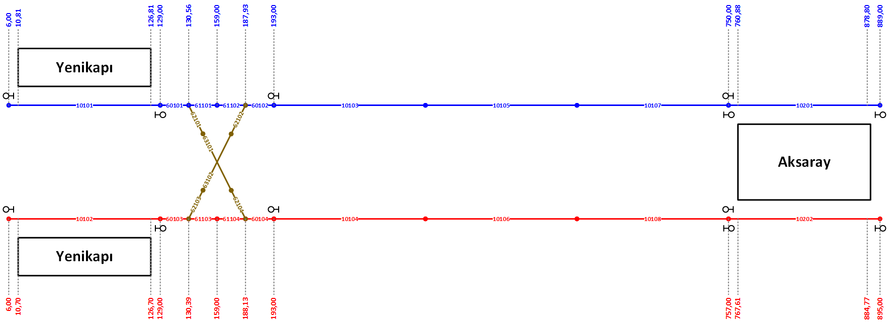
Track _ID | Line_ID | Track_Type | Track_Start_Position | Track_End_Position | Track_Length | Track_Speed_Limit | Stopping_Point_Position_1 | Stopping_Point_Type_1 | Stopping_Point_Posisiton_2 | Stopping_Point_Type_2 | Track_Connection_Entry_1 | Track_Connection_Entry_2 | Track_Connection_Exit_1 | Track_Connection_Exit_2 | Signal_ID_1 | Signal_ID_2 | PSD_ESB_ID_1 | PSD_ESB_ID_2 | Wayside_ID
10101 | 11 | 26 | 600 | 12900 | 12300 | 40 | 631 | 2 | 11931 | 1 | 0 | 0 | 60101 | 0 | 1001 | 1002 | 1 | 0 | 1
60101 | 11 | 0 | 12900 | 13056 | 156 | 40 | 0 | 0 | 0 | 0 | 10101 | 0 | 61101 | 62101 | 0 | 0 | 0 | 0 | 1
61101 | 11 | 0 | 13056 | 15900 | 2844 | 40 | 0 | 0 | 0 | 0 | 60101 | 0 | 61102 | 0 | 0 | 0 | 0 | 0 | 1
61102 | 11 | 0 | 15900 | 18793 | 2893 | 40 | 0 | 0 | 0 | 0 | 61101 | 0 | 60102 | 0 | 0 | 0 | 0 | 0 | 1
60102 | 11 | 0 | 18793 | 19300 | 507 | 40 | 0 | 0 | 0 | 0 | 61102 | 62102 | 10103 | 0 | 0 | 0 | 0 | 0 | 1
10103 | 11 | 0 | 19300 | 38000 | 18700 | 80 | 1000 | 4 | 17700 | 4 | 60102 | 0 | 10105 | 0 | 1003 | 0 | 0 | 0 | 1
10105 | 11 | 0 | 38000 | 56500 | 18500 | 80 | 1000 | 4 | 17500 | 4 | 10103 | 0 | 10107 | 0 | 0 | 0 | 0 | 0 | 1
10107 | 11 | 0 | 56500 | 75000 | 18500 | 80 | 1000 | 4 | 17500 | 4 | 10105 | 0 | 10201 | 0 | 0 | 1004 | 0 | 0 | 1
10201 | 11 | 23 | 75000 | 88900 | 13900 | 40 | 1334 | 1 | 12634 | 1 | 10107 | 0 | 10203 | 0 | 1021 | 1022 | 5 | 0 | 1
10102 | 12 | 23 | 600 | 12900 | 12300 | 40 | 620 | 2 | 11920 | 1 | 0 | 0 | 60103 | 0 | 1011 | 1012 | 2 | 0 | 1
60103 | 12 | 0 | 12900 | 13039 | 139 | 40 | 0 | 0 | 0 | 0 | 10102 | 0 | 61103 | 62103 | 0 | 0 | 0 | 0 | 1
61103 | 12 | 0 | 13039 | 15900 | 2861 | 40 | 0 | 0 | 0 | 0 | 60103 | 0 | 61104 | 0 | 0 | 0 | 0 | 0 | 1
61104 | 12 | 0 | 15900 | 18813 | 2913 | 40 | 0 | 0 | 0 | 0 | 61103 | 0 | 60104 | 0 | 0 | 0 | 0 | 0 | 1
60104 | 12 | 0 | 18813 | 19300 | 487 | 40 | 0 | 0 | 0 | 0 | 61104 | 62104 | 10104 | 0 | 0 | 0 | 0 | 0 | 1
10104 | 12 | 0 | 19300 | 38000 | 18700 | 80 | 1000 | 4 | 17700 | 4 | 60104 | 0 | 10106 | 0 | 1013 | 0 | 0 | 0 | 1
10106 | 12 | 0 | 38000 | 56500 | 18500 | 80 | 1000 | 4 | 17500 | 4 | 10104 | 0 | 10108 | 0 | 0 | 0 | 0 | 0 | 1
10108 | 12 | 0 | 56500 | 75700 | 19200 | 80 | 1000 | 4 | 18200 | 4 | 10106 | 0 | 10202 | 0 | 0 | 1014 | 0 | 0 | 1
10202 | 12 | 26 | 75700 | 89500 | 13800 | 40 | 1269 | 1 | 12569 | 1 | 10108 | 0 | 10204 | 0 | 1031 | 1032 | 6 | 0 | 1
62101 | 101 | 0 | 0 | 2700 | 2700 | 40 | 0 | 0 | 0 | 0 | 60101 | 0 | 63101 | 0 | 0 | 0 | 0 | 0 | 1
63101 | 101 | 0 | 2700 | 3100 | 400 | 40 | 0 | 0 | 0 | 0 | 62101 | 0 | 62104 | 0 | 0 | 0 | 0 | 0 | 1
62104 | 101 | 0 | 3100 | 5800 | 2700 | 40 | 0 | 0 | 0 | 0 | 63101 | 0 | 60104 | 0 | 0 | 0 | 0 | 0 | 1
62103 | 102 | 0 | 0 | 2700 | 2700 | 40 | 0 | 0 | 0 | 0 | 60103 | 0 | 63102 | 0 | 0 | 0 | 0 | 0 | 1
63102 | 102 | 0 | 2700 | 3100 | 400 | 40 | 0 | 0 | 0 | 0 | 62103 | 0 | 62102 | 0 | 0 | 0 | 0 | 0 | 1
62102 | 102 | 0 | 3100 | 5800 | 2700 | 40 | 0 | 0 | 0 | 0 | 63102 | 0 | 60102 | 0 | 0 | 0 | 0 | 0 | 1

KRT-OTG
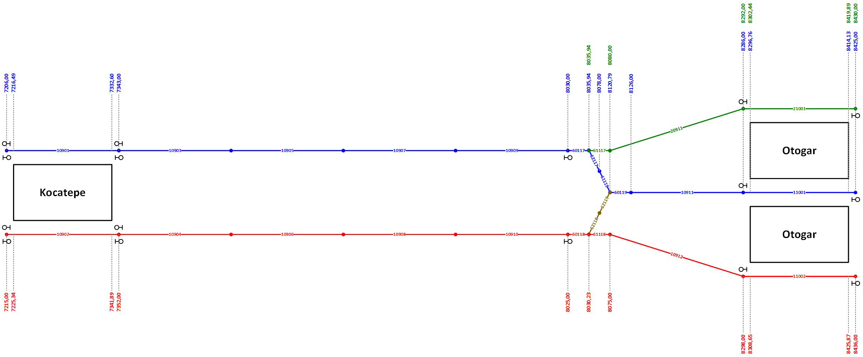
Track _ID | Line_ID | Track_Type | Track_Start_Position | Track_End_Position | Track_Length | Track_Speed_Limit | Stopping_Point_Position_1 | Stopping_Point_Type_1 | Stopping_Point_Posisiton_2 | Stopping_Point_Type_2 | Track_Connection_Entry_1 | Track_Connection_Entry_2 | Track_Connection_Exit_1 | Track_Connection_Exit_2 | Signal_ID_1 | Signal_ID_2 | PSD_ESB_ID_1 | PSD_ESB_ID_2 | Wayside_ID
10901 | 11 | 21 | 720600 | 734300 | 13700 | 40 | 1205 | 1 | 12505 | 1 | 10719 | 0 | 10903 | 0 | 1121 | 1122 | 31 | 32 | 1
10903 | 11 | 0 | 734300 | 751500 | 17200 | 80 | 1000 | 4 | 16200 | 4 | 10901 | 0 | 10905 | 0 | 1123 | 0 | 0 | 0 | 1
10905 | 11 | 0 | 751500 | 768700 | 17200 | 80 | 1000 | 4 | 16200 | 4 | 10903 | 0 | 10907 | 0 | 0 | 0 | 0 | 0 | 1
10907 | 11 | 0 | 768700 | 785900 | 17200 | 80 | 1000 | 4 | 16200 | 4 | 10905 | 0 | 10909 | 0 | 0 | 0 | 0 | 0 | 1
10909 | 11 | 0 | 785900 | 803000 | 17100 | 80 | 1000 | 4 | 16100 | 4 | 10907 | 0 | 60117 | 0 | 0 | 1124 | 0 | 0 | 1
60117 | 11 | 0 | 803000 | 803594 | 594 | 40 | 0 | 0 | 0 | 0 | 10909 | 0 | 62117 | 61117 | 0 | 0 | 0 | 0 | 1
62117 | 11 | 0 | 803594 | 807800 | 4206 | 40 | 0 | 0 | 0 | 0 | 60117 | 0 | 61119 | 0 | 0 | 0 | 0 | 0 | 1
61119 | 11 | 0 | 807800 | 812079 | 4279 | 40 | 0 | 0 | 0 | 0 | 62117 | 0 | 60119 | 0 | 0 | 0 | 0 | 0 | 1
60119 | 11 | 0 | 812079 | 812600 | 521 | 40 | 0 | 0 | 0 | 0 | 61119 | 62119 | 10911 | 0 | 0 | 0 | 0 | 0 | 1
10911 | 11 | 0 | 812600 | 828600 | 16000 | 80 | 1000 | 4 | 15000 | 4 | 60119 | 0 | 11001 | 0 | 0 | 0 | 0 | 0 | 1
11001 | 11 | 27 | 828600 | 842500 | 13900 | 40 | 1294 | 1 | 12594 | 1 | 10911 | 0 | 60120 | 0 | 1141 | 1142 | 35 | 36 | 1
10902 | 12 | 24 | 721500 | 735200 | 13700 | 40 | 1212 | 1 | 12512 | 1 | 10720 | 0 | 10904 | 0 | 1131 | 1132 | 33 | 0 | 1
10904 | 12 | 0 | 735200 | 752000 | 16800 | 80 | 1000 | 4 | 15800 | 4 | 10902 | 0 | 10906 | 0 | 1133 | 0 | 0 | 0 | 1
10906 | 12 | 0 | 752000 | 768800 | 16800 | 80 | 1000 | 4 | 15800 | 4 | 10904 | 0 | 10908 | 0 | 0 | 0 | 0 | 0 | 1
10908 | 12 | 0 | 768800 | 785600 | 16800 | 80 | 1000 | 4 | 15800 | 4 | 10906 | 0 | 10910 | 0 | 0 | 0 | 0 | 0 | 1
10910 | 12 | 0 | 785600 | 802500 | 16900 | 80 | 1000 | 4 | 15900 | 4 | 10908 | 0 | 60118 | 0 | 0 | 1134 | 0 | 0 | 1
60118 | 12 | 0 | 802500 | 803023 | 523 | 40 | 0 | 0 | 0 | 0 | 10910 | 0 | 61118 | 62118 | 0 | 0 | 0 | 0 | 1
61118 | 12 | 0 | 803023 | 807500 | 4477 | 40 | 0 | 0 | 0 | 0 | 60118 | 0 | 10912 | 0 | 0 | 0 | 0 | 0 | 1
10912 | 12 | 0 | 807500 | 829800 | 22300 | 80 | 1000 | 4 | 21300 | 4 | 61118 | 0 | 11002 | 0 | 0 | 0 | 0 | 0 | 1
11002 | 12 | 24 | 829800 | 843600 | 13800 | 40 | 1276 | 1 | 12576 | 1 | 10912 | 0 | 60121 | 0 | 1151 | 1152 | 38 | 0 | 1
61117 | 21 | 0 | 803594 | 808000 | 4406 | 40 | 0 | 0 | 0 | 0 | 60117 | 0 | 20911 | 0 | 0 | 0 | 0 | 0 | 1
20911 | 21 | 0 | 808000 | 829200 | 21200 | 80 | 1000 | 4 | 20200 | 4 | 61117 | 0 | 21001 | 0 | 0 | 0 | 0 | 0 | 1
21001 | 21 | 21 | 829200 | 843000 | 13800 | 40 | 1267 | 1 | 12567 | 1 | 20911 | 0 | 21003 | 0 | 0 | 2002 | 37 | 0 | 1
62118 | 109 | 0 | 0 | 5500 | 5500 | 40 | 0 | 0 | 0 | 0 | 60118 | 0 | 62119 | 0 | 0 | 0 | 0 | 0 | 1
62119 | 109 | 0 | 5500 | 11000 | 5500 | 40 | 0 | 0 | 0 | 0 | 62118 | 0 | 60119 | 0 | 0 | 0 | 0 | 0 | 1

OTG-ESN-TRD
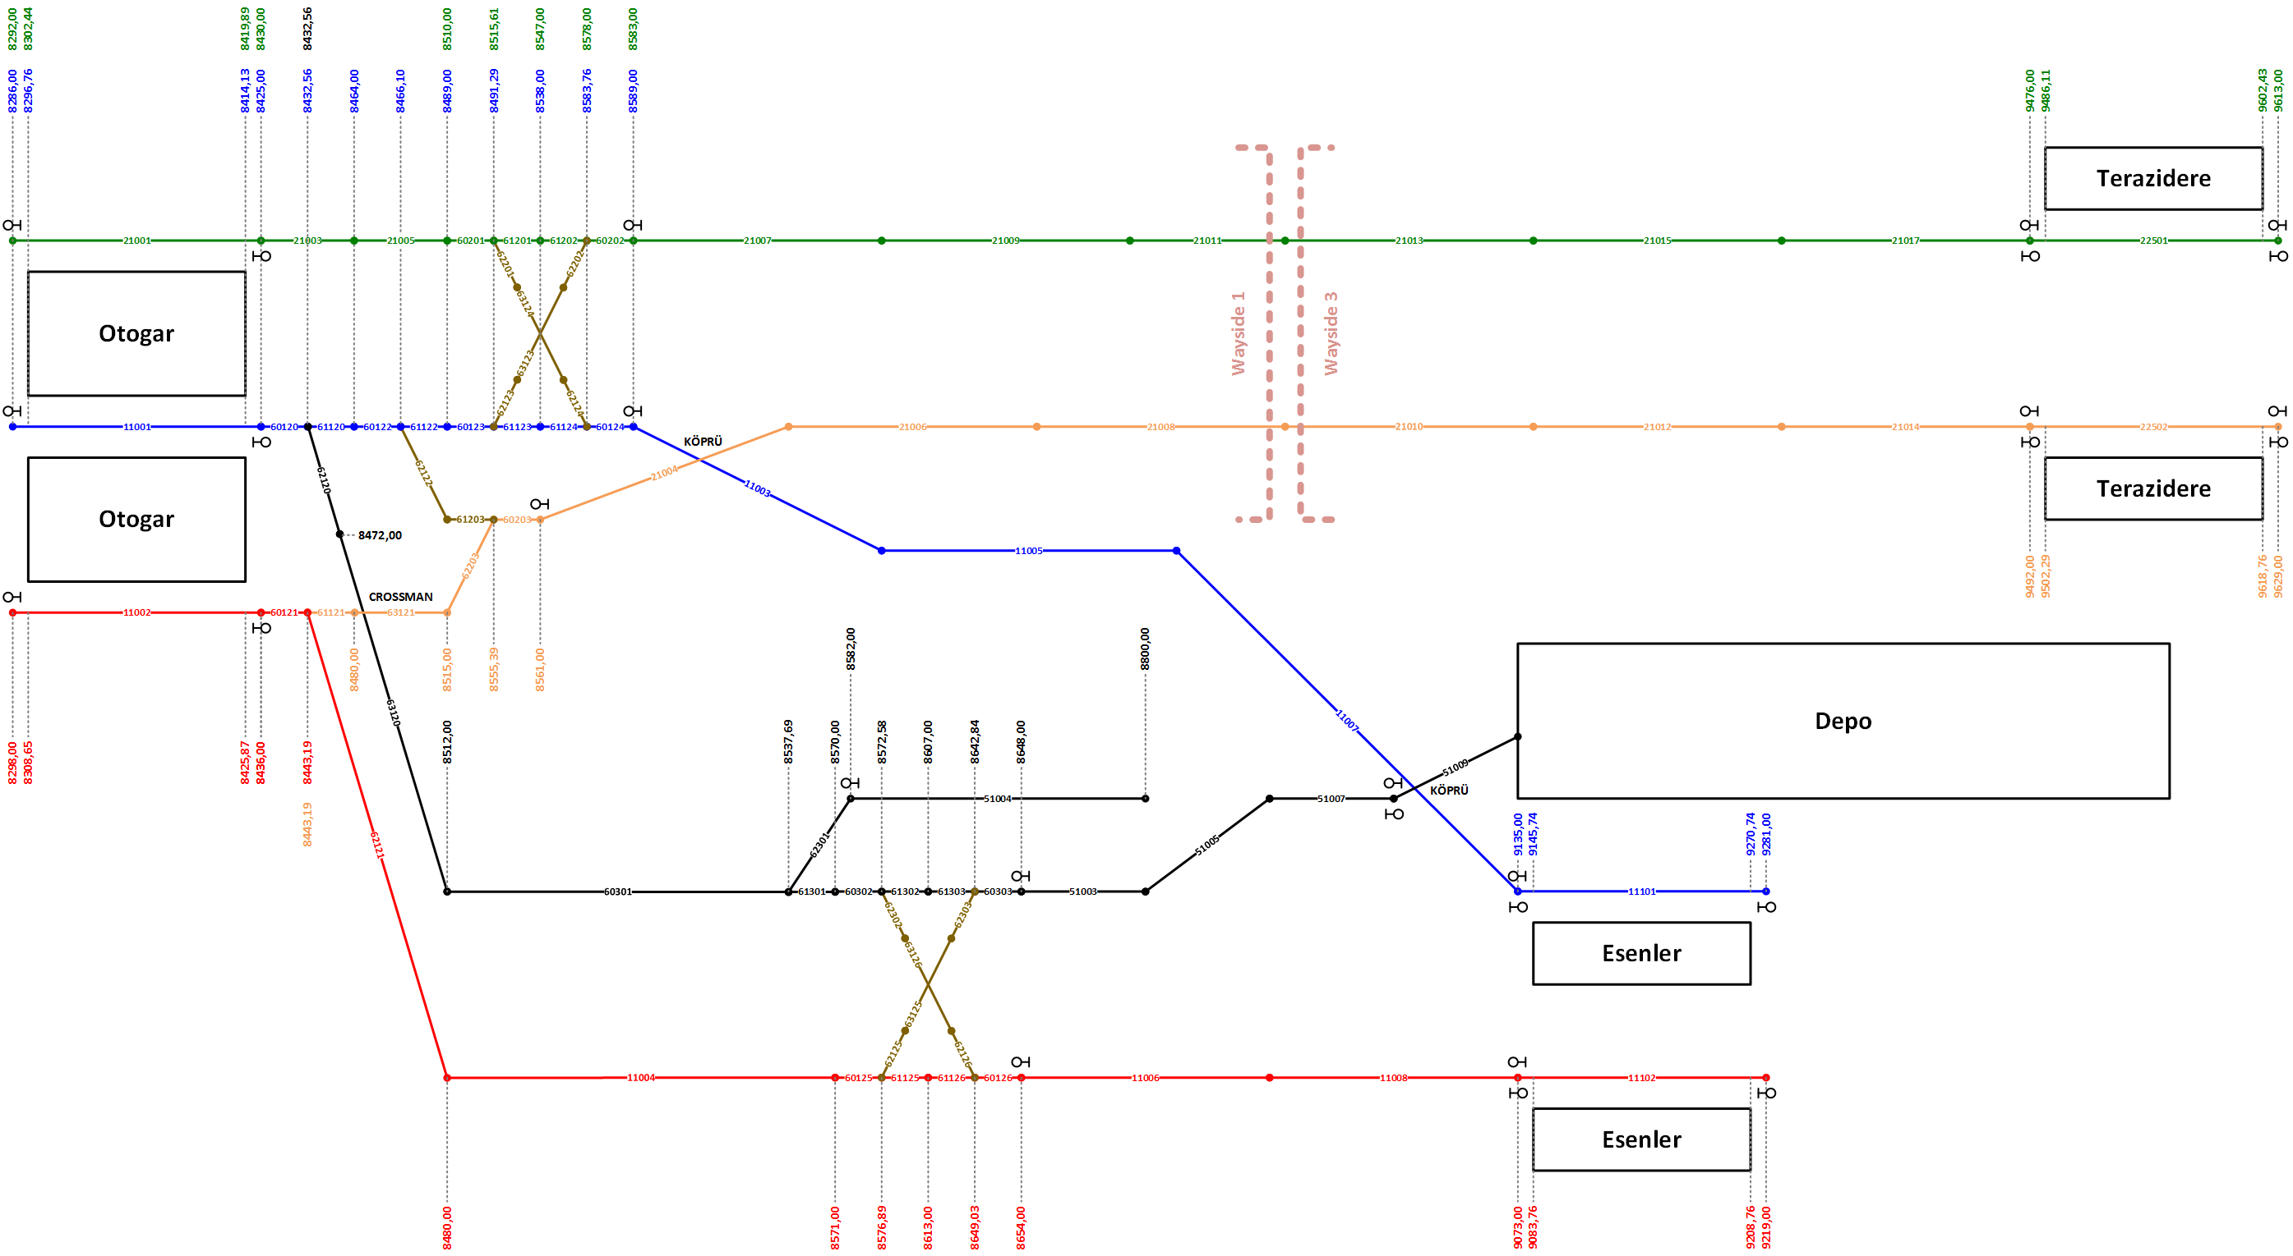
Track _ID | Line_ID | Track_Type | Track_Start_Position | Track_End_Position | Track_Length | Track_Speed_Limit | Stopping_Point_Position_1 | Stopping_Point_Type_1 | Stopping_Point_Posisiton_2 | Stopping_Point_Type_2 | Track_Connection_Entry_1 | Track_Connection_Entry_2 | Track_Connection_Exit_1 | Track_Connection_Exit_2 | Signal_ID_1 | Signal_ID_2 | PSD_ESB_ID_1 | PSD_ESB_ID_2 | Wayside_ID
11001 | 11 | 27 | 828600 | 842500 | 13900 | 40 | 1294 | 1 | 12594 | 1 | 10911 | 0 | 60120 | 0 | 1141 | 1142 | 35 | 36 | 1
60120 | 11 | 0 | 842500 | 843256 | 756 | 40 | 0 | 0 | 0 | 0 | 11001 | 0 | 61120 | 62120 | 0 | 0 | 0 | 0 | 1
61120 | 11 | 0 | 843256 | 846400 | 3144 | 40 | 0 | 0 | 0 | 0 | 60120 | 0 | 60122 | 0 | 0 | 0 | 0 | 0 | 1
60122 | 11 | 0 | 846400 | 846610 | 210 | 40 | 0 | 0 | 0 | 0 | 61120 | 0 | 61122 | 62122 | 0 | 0 | 0 | 0 | 1
61122 | 11 | 0 | 846610 | 848900 | 2290 | 40 | 0 | 0 | 0 | 0 | 60122 | 0 | 60123 | 0 | 0 | 0 | 0 | 0 | 1
60123 | 11 | 0 | 848900 | 849129 | 229 | 40 | 0 | 0 | 0 | 0 | 61122 | 0 | 61123 | 62123 | 0 | 0 | 0 | 0 | 1
61123 | 11 | 0 | 849129 | 853800 | 4671 | 40 | 0 | 0 | 0 | 0 | 60123 | 0 | 61124 | 0 | 0 | 0 | 0 | 0 | 1
61124 | 11 | 0 | 853800 | 858376 | 4576 | 40 | 0 | 0 | 0 | 0 | 61123 | 0 | 60124 | 0 | 0 | 0 | 0 | 0 | 1
60124 | 11 | 0 | 858376 | 858900 | 524 | 40 | 0 | 0 | 0 | 0 | 61124 | 62124 | 11003 | 0 | 0 | 0 | 0 | 0 | 1
11003 | 11 | 0 | 858900 | 877100 | 18200 | 80 | 1000 | 4 | 17200 | 4 | 60124 | 0 | 11005 | 0 | 1143 | 0 | 0 | 0 | 1
11005 | 11 | 0 | 877100 | 895300 | 18200 | 80 | 1000 | 4 | 17200 | 4 | 11003 | 0 | 11007 | 0 | 0 | 0 | 0 | 0 | 1
11007 | 11 | 0 | 895300 | 913500 | 18200 | 80 | 1000 | 4 | 17200 | 4 | 11005 | 0 | 11101 | 0 | 0 | 1144 | 0 | 0 | 1
11101 | 11 | 21 | 913500 | 928100 | 14600 | 40 | 1674 | 1 | 12974 | 1 | 11007 | 0 | 11103 | 0 | 1161 | 1162 | 41 | 0 | 1
11002 | 12 | 24 | 829800 | 843600 | 13800 | 40 | 1276 | 1 | 12576 | 1 | 10912 | 0 | 60121 | 0 | 1151 | 1152 | 38 | 0 | 1
60121 | 12 | 0 | 843600 | 844319 | 719 | 40 | 0 | 0 | 0 | 0 | 11002 | 0 | 62121 | 61121 | 0 | 0 | 0 | 0 | 1
62121 | 12 | 0 | 844319 | 848000 | 3681 | 40 | 0 | 0 | 0 | 0 | 60121 | 0 | 11004 | 0 | 0 | 0 | 0 | 0 | 1
11004 | 12 | 0 | 848000 | 857100 | 9100 | 40 | 0 | 0 | 0 | 0 | 62121 | 0 | 60125 | 0 | 0 | 0 | 0 | 0 | 1
60125 | 12 | 0 | 857100 | 857689 | 589 | 40 | 0 | 0 | 0 | 0 | 11004 | 0 | 61125 | 62125 | 0 | 0 | 0 | 0 | 1
61125 | 12 | 0 | 857689 | 861300 | 3611 | 40 | 0 | 0 | 0 | 0 | 60125 | 0 | 61126 | 0 | 0 | 0 | 0 | 0 | 1
61126 | 12 | 0 | 861300 | 864903 | 3603 | 40 | 0 | 0 | 0 | 0 | 61125 | 0 | 60126 | 0 | 0 | 0 | 0 | 0 | 1
60126 | 12 | 0 | 864903 | 865400 | 497 | 40 | 0 | 0 | 0 | 0 | 61126 | 62126 | 11006 | 0 | 0 | 0 | 0 | 0 | 1
11006 | 12 | 0 | 865400 | 886400 | 21000 | 80 | 1000 | 4 | 20000 | 4 | 60126 | 0 | 11008 | 0 | 1153 | 0 | 0 | 0 | 1
11008 | 12 | 0 | 886400 | 907300 | 20900 | 80 | 1000 | 4 | 19900 | 4 | 11006 | 0 | 11102 | 0 | 0 | 1154 | 0 | 0 | 1
11102 | 12 | 21 | 907300 | 921900 | 14600 | 40 | 1676 | 1 | 12976 | 1 | 11008 | 0 | 11104 | 0 | 1171 | 1172 | 42 | 0 | 1
21001 | 21 | 21 | 829200 | 843000 | 13800 | 40 | 1267 | 1 | 12567 | 1 | 20911 | 0 | 21003 | 0 | 0 | 2002 | 37 | 0 | 1
21003 | 21 | 0 | 843000 | 847000 | 4000 | 40 | 0 | 0 | 0 | 0 | 21001 | 0 | 21005 | 0 | 0 | 0 | 0 | 0 | 1
21005 | 21 | 0 | 847000 | 851000 | 4000 | 40 | 0 | 0 | 0 | 0 | 21003 | 0 | 60201 | 0 | 0 | 0 | 0 | 0 | 1
60201 | 21 | 0 | 851000 | 851561 | 561 | 40 | 0 | 0 | 0 | 0 | 21005 | 0 | 61201 | 62201 | 0 | 0 | 0 | 0 | 1
61201 | 21 | 0 | 851561 | 854700 | 3139 | 40 | 0 | 0 | 0 | 0 | 60201 | 0 | 61202 | 0 | 0 | 0 | 0 | 0 | 1
61202 | 21 | 0 | 854700 | 857800 | 3100 | 40 | 0 | 0 | 0 | 0 | 61201 | 0 | 60202 | 0 | 0 | 0 | 0 | 0 | 1
60202 | 21 | 0 | 857800 | 858300 | 500 | 40 | 0 | 0 | 0 | 0 | 61202 | 62202 | 21007 | 0 | 0 | 0 | 0 | 0 | 1
21007 | 21 | 0 | 858300 | 873200 | 14900 | 80 | 1000 | 4 | 13900 | 4 | 60202 | 0 | 21009 | 0 | 2003 | 0 | 0 | 0 | 1
21009 | 21 | 0 | 873200 | 888100 | 14900 | 80 | 1000 | 4 | 13900 | 4 | 21007 | 0 | 21011 | 0 | 0 | 0 | 0 | 0 | 1
21011 | 21 | 0 | 888100 | 903000 | 14900 | 80 | 1000 | 4 | 13900 | 4 | 21009 | 0 | 21013 | 0 | 0 | 0 | 0 | 0 | 1
21013 | 21 | 0 | 903000 | 917900 | 14900 | 80 | 1000 | 4 | 13900 | 4 | 21011 | 0 | 21015 | 0 | 0 | 0 | 0 | 0 | 3
21015 | 21 | 0 | 917900 | 932800 | 14900 | 80 | 1000 | 4 | 13900 | 4 | 21013 | 0 | 21017 | 0 | 0 | 0 | 0 | 0 | 3
21017 | 21 | 0 | 932800 | 947600 | 14800 | 80 | 1000 | 4 | 13800 | 4 | 21015 | 0 | 22501 | 0 | 0 | 2004 | 0 | 0 | 3
22501 | 21 | 24 | 947600 | 961300 | 13700 | 40 | 1177 | 1 | 12477 | 1 | 21017 | 0 | 22503 | 0 | 2021 | 2022 | 61 | 0 | 3

Track _ID | Line_ID | Track_Type | Track_Start_Position | Track_End_Position | Track_Length | Track_Speed_Limit | Stopping_Point_Position_1 | Stopping_Point_Type_1 | Stopping_Point_Posisiton_2 | Stopping_Point_Type_2 | Track_Connection_Entry_1 | Track_Connection_Entry_2 | Track_Connection_Exit_1 | Track_Connection_Exit_2 | Signal_ID_1 | Signal_ID_2 | PSD_ESB_ID_1 | PSD_ESB_ID_2 | Wayside_ID
61121 | 22 | 0 | 844319 | 848000 | 3681 | 40 | 0 | 0 | 0 | 0 | 60121 | 0 | 63121 | 0 | 0 | 0 | 0 | 0 | 1
63121 | 22 | 0 | 848000 | 851500 | 3500 | 40 | 0 | 0 | 0 | 0 | 61121 | 0 | 62203 | 0 | 0 | 0 | 0 | 0 | 1
62203 | 22 | 0 | 851500 | 855539 | 4039 | 40 | 0 | 0 | 0 | 0 | 63121 | 0 | 60203 | 0 | 0 | 0 | 0 | 0 | 1
60203 | 22 | 0 | 855539 | 856100 | 561 | 40 | 0 | 0 | 0 | 0 | 62203 | 61203 | 21004 | 0 | 0 | 0 | 0 | 0 | 1
21004 | 22 | 0 | 856100 | 871600 | 15500 | 80 | 1000 | 4 | 14500 | 4 | 60203 | 0 | 21006 | 0 | 2011 | 0 | 0 | 0 | 1
21006 | 22 | 0 | 871600 | 887100 | 15500 | 80 | 1000 | 4 | 14500 | 4 | 21004 | 0 | 21008 | 0 | 0 | 0 | 0 | 0 | 1
21008 | 22 | 0 | 887100 | 902600 | 15500 | 80 | 1000 | 4 | 14500 | 4 | 21006 | 0 | 21010 | 0 | 0 | 0 | 0 | 0 | 1
21010 | 22 | 0 | 902600 | 918100 | 15500 | 80 | 1000 | 4 | 14500 | 4 | 21008 | 0 | 21012 | 0 | 0 | 0 | 0 | 0 | 3
21012 | 22 | 0 | 918100 | 933600 | 15500 | 80 | 1000 | 4 | 14500 | 4 | 21010 | 0 | 21014 | 0 | 0 | 0 | 0 | 0 | 3
21014 | 22 | 0 | 933600 | 949200 | 15600 | 80 | 1000 | 4 | 14600 | 4 | 21012 | 0 | 22502 | 0 | 0 | 2012 | 0 | 0 | 3
22502 | 22 | 21 | 949200 | 962900 | 13700 | 40 | 1203 | 1 | 12503 | 1 | 21014 | 0 | 22504 | 0 | 2031 | 2032 | 62 | 0 | 3
62120 | 51 | 0 | 843256 | 847200 | 3944 | 40 | 0 | 0 | 0 | 0 | 60120 | 0 | 63120 | 0 | 0 | 0 | 0 | 0 | 1
63120 | 51 | 0 | 847200 | 851200 | 4000 | 40 | 0 | 0 | 0 | 0 | 62120 | 0 | 60301 | 0 | 0 | 0 | 0 | 0 | 1
60301 | 51 | 0 | 851200 | 853769 | 2569 | 40 | 0 | 0 | 0 | 0 | 63120 | 0 | 61301 | 62301 | 0 | 0 | 0 | 0 | 1
61301 | 51 | 0 | 853769 | 857000 | 3231 | 40 | 0 | 0 | 0 | 0 | 60301 | 0 | 60302 | 0 | 0 | 0 | 0 | 0 | 1
60302 | 51 | 0 | 857000 | 857258 | 258 | 40 | 0 | 0 | 0 | 0 | 61301 | 0 | 61302 | 62302 | 0 | 0 | 0 | 0 | 1
61302 | 51 | 0 | 857258 | 860700 | 3442 | 40 | 0 | 0 | 0 | 0 | 60302 | 0 | 61303 | 0 | 0 | 0 | 0 | 0 | 1
61303 | 51 | 0 | 860700 | 864284 | 3584 | 40 | 0 | 0 | 0 | 0 | 61302 | 0 | 60303 | 0 | 0 | 0 | 0 | 0 | 1
60303 | 51 | 0 | 864284 | 864800 | 516 | 40 | 0 | 0 | 0 | 0 | 61303 | 62303 | 51003 | 0 | 0 | 0 | 0 | 0 | 1
51003 | 51 | 0 | 864800 | 878300 | 13500 | 40 | 1000 | 4 | 13400 | 4 | 60303 | 0 | 51005 | 0 | 5001 | 0 | 0 | 0 | 1
51005 | 51 | 0 | 878300 | 891800 | 13500 | 40 | 1000 | 4 | 13400 | 4 | 51003 | 0 | 51007 | 0 | 0 | 0 | 0 | 0 | 1
51007 | 51 | 0 | 891800 | 905300 | 13500 | 40 | 1000 | 4 | 13400 | 4 | 51005 | 0 | 51009 | 0 | 0 | 5002 | 0 | 0 | 1
51009 | 51 | 0 | 905300 | 918800 | 13500 | 40 | 1000 | 4 | 13400 | 4 | 51007 | 0 | 0 | 0 | 5003 | 0 | 0 | 0 | 1
62301 | 52 | 0 | 853769 | 858200 | 4431 | 40 | 0 | 0 | 0 | 0 | 60301 | 0 | 51004 | 0 | 0 | 0 | 0 | 0 | 1
51004 | 52 | 0 | 858200 | 880000 | 21800 | 40 | 1000 | 4 | 20800 | 2 | 62301 | 0 | 0 | 0 | 5005 | 0 | 0 | 0 | 1
62122 | 110 | 0 | 0 | 4150 | 4150 | 40 | 0 | 0 | 0 | 0 | 60122 | 0 | 61203 | 0 | 0 | 0 | 0 | 0 | 1
61203 | 110 | 0 | 4150 | 8300 | 4150 | 40 | 0 | 0 | 0 | 0 | 62122 | 0 | 60203 | 0 | 0 | 0 | 0 | 0 | 1
62201 | 111 | 0 | 0 | 3500 | 3500 | 40 | 0 | 0 | 0 | 0 | 60201 | 0 | 63124 | 0 | 0 | 0 | 0 | 0 | 1
63124 | 111 | 0 | 3500 | 3900 | 400 | 40 | 0 | 0 | 0 | 0 | 62201 | 0 | 62124 | 0 | 0 | 0 | 0 | 0 | 1
62124 | 111 | 0 | 3900 | 7400 | 3500 | 40 | 0 | 0 | 0 | 0 | 63124 | 0 | 60124 | 0 | 0 | 0 | 0 | 0 | 1
62123 | 112 | 0 | 0 | 3100 | 3100 | 40 | 0 | 0 | 0 | 0 | 60123 | 0 | 63123 | 0 | 0 | 0 | 0 | 0 | 1
63123 | 112 | 0 | 3100 | 3500 | 400 | 40 | 0 | 0 | 0 | 0 | 62123 | 0 | 62202 | 0 | 0 | 0 | 0 | 0 | 1
62202 | 112 | 0 | 3500 | 6600 | 3100 | 40 | 0 | 0 | 0 | 0 | 63123 | 0 | 60202 | 0 | 0 | 0 | 0 | 0 | 1
62302 | 113 | 0 | 0 | 3300 | 3300 | 40 | 0 | 0 | 0 | 0 | 60302 | 0 | 63126 | 0 | 0 | 0 | 0 | 0 | 1
63126 | 113 | 0 | 3300 | 3700 | 400 | 40 | 0 | 0 | 0 | 0 | 62302 | 0 | 62126 | 0 | 0 | 0 | 0 | 0 | 1
62126 | 113 | 0 | 3700 | 7000 | 3300 | 40 | 0 | 0 | 0 | 0 | 63126 | 0 | 60126 | 0 | 0 | 0 | 0 | 0 | 1
62125 | 114 | 0 | 0 | 3400 | 3400 | 40 | 0 | 0 | 0 | 0 | 60125 | 0 | 63125 | 0 | 0 | 0 | 0 | 0 | 1
63125 | 114 | 0 | 3400 | 3800 | 400 | 40 | 0 | 0 | 0 | 0 | 62125 | 0 | 62303 | 0 | 0 | 0 | 0 | 0 | 1
62303 | 114 | 0 | 3800 | 7200 | 3400 | 40 | 0 | 0 | 0 | 0 | 63125 | 0 | 60303 | 0 | 0 | 0 | 0 | 0 | 1

YBN-DTM
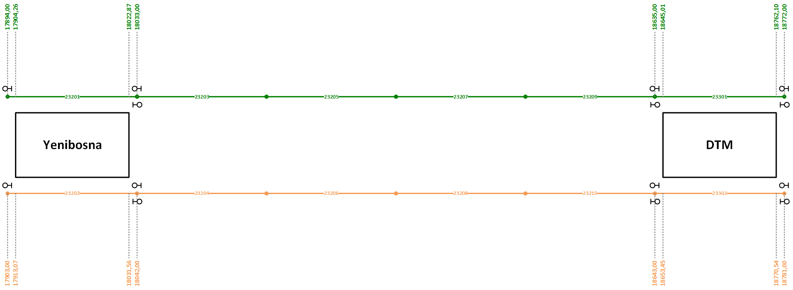
Track _ID | Line_ID | Track_Type | Track_Start_Position | Track_End_Position | Track_Length | Track_Speed_Limit | Stopping_Point_Position_1 | Stopping_Point_Type_1 | Stopping_Point_Posisiton_2 | Stopping_Point_Type_2 | Track_Connection_Entry_1 | Track_Connection_Entry_2 | Track_Connection_Exit_1 | Track_Connection_Exit_2 | Signal_ID_1 | Signal_ID_2 | PSD_ESB_ID_1 | PSD_ESB_ID_2 | Wayside_ID
23201 | 21 | 21 | 1789400 | 1803300 | 13900 | 40 | 1307 | 1 | 12607 | 1 | 23109 | 0 | 23203 | 0 | 2161 | 2162 | 89 | 0 | 3
23203 | 21 | 0 | 1803300 | 1818300 | 15000 | 80 | 1000 | 4 | 14000 | 4 | 23201 | 0 | 23205 | 0 | 2163 | 0 | 0 | 0 | 3
23205 | 21 | 0 | 1818300 | 1833300 | 15000 | 80 | 1000 | 4 | 14000 | 4 | 23203 | 0 | 23207 | 0 | 0 | 0 | 0 | 0 | 3
23207 | 21 | 0 | 1833300 | 1848300 | 15000 | 80 | 1000 | 4 | 14000 | 4 | 23205 | 0 | 23209 | 0 | 0 | 0 | 0 | 0 | 3
23209 | 21 | 0 | 1848300 | 1863500 | 15200 | 80 | 1000 | 4 | 14200 | 4 | 23207 | 0 | 23301 | 0 | 0 | 2164 | 0 | 0 | 3
23301 | 21 | 21 | 1863500 | 1877200 | 13700 | 40 | 1205 | 1 | 12505 | 1 | 23209 | 0 | 23303 | 0 | 2181 | 2182 | 93 | 0 | 3
23202 | 22 | 24 | 1790300 | 1804200 | 13900 | 40 | 1282 | 1 | 12582 | 1 | 23112 | 0 | 23204 | 0 | 2171 | 2172 | 90 | 0 | 3
23204 | 22 | 0 | 1804200 | 1819200 | 15000 | 80 | 1000 | 4 | 14000 | 4 | 23202 | 0 | 23206 | 0 | 2173 | 0 | 0 | 0 | 3
23206 | 22 | 0 | 1819200 | 1834200 | 15000 | 80 | 1000 | 4 | 14000 | 4 | 23204 | 0 | 23208 | 0 | 0 | 0 | 0 | 0 | 3
23208 | 22 | 0 | 1834200 | 1849200 | 15000 | 80 | 1000 | 4 | 14000 | 4 | 23206 | 0 | 23210 | 0 | 0 | 0 | 0 | 0 | 3
23210 | 22 | 0 | 1849200 | 1864300 | 15100 | 80 | 1000 | 4 | 14100 | 4 | 23208 | 0 | 23302 | 0 | 0 | 2174 | 0 | 0 | 3
23302 | 22 | 24 | 1864300 | 1878100 | 13800 | 80 | 1250 | 1 | 12550 | 1 | 23210 | 0 | 23304 | 0 | 2191 | 2192 | 94 | 0 | 3

